상품제안서
원터치 모기장 7~10인용 | 상품코드: S41821

 |  |  |  |  |  |  | 02-713-8555 | www.synergygift.co.kr
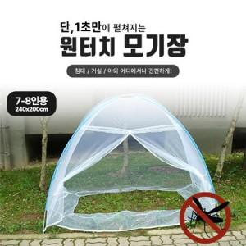 

【상세/제작정보】

【인쇄/포장옵션】 | 스티커 / 포장불가능

【공급단가】 | 수량 | 20~ | 100~ | 300~ | 500~ | 1,000~
*VAT별도 | 7~8 인용 | 19,380원 | 19,080원 | 18,630원 | 17,890원 | 17,140원
 | 9~10 인용 | 20,040원 | 19,730원 | 19,270원 | 18,500원 | 17,730원

【상품 URL】 | https://www.synergygift.co.kr:443/src/goods_detail.php?gdno=41821

